Evolución del Monto
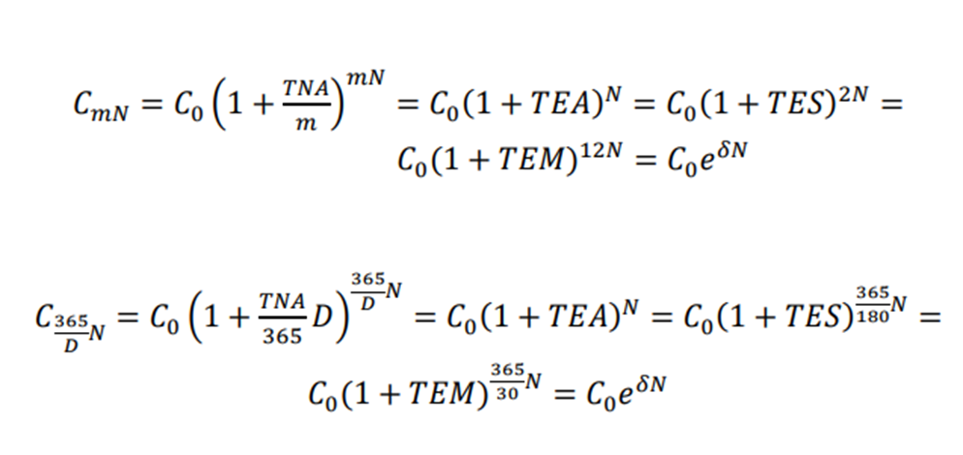
$$C_{0}$$
$$i C_{0}$$
$$C_{0}(1+i)$$
$$C_{0 }\left(1+i\right)$$
$$i C_{0 }\left(1+i\right)$$
$C_{0 }\left(1+i\right)\left(1+i\right)=$ $C_{0}{(1+i)}^{2}$
$$C_{0 }\left(1+i\right)(1+i)(1+i$$
 |  | Período | Capital al inicio | Intereses | Monto al final del período
 |  | 1 |  |  |  | Interés Simple
 |  | 2
$$C_{0 }\left(1+i\right)(1+i)$$
$${i C}_{0 }\left(1+i\right)(1+i)$$
$$C_{0 }\left(1+i\right)\left(1+i\right)\left(1+i\right)= C_{0}{(1+i)}^{3}$$
Interés Compuesto |  | 3
 |  | … | … | … | …
$$C_{0}{(1+i)}^{n−1}$$
$$iC_{0}{(1+i)}^{n−1}$$
$$C_{0}{\left(1+i\right)}^{n−1}\left(1+i\right)=C_{0}{(1+i)}^{n}$$
 |  | n

Siendo:

$$n=mN$$
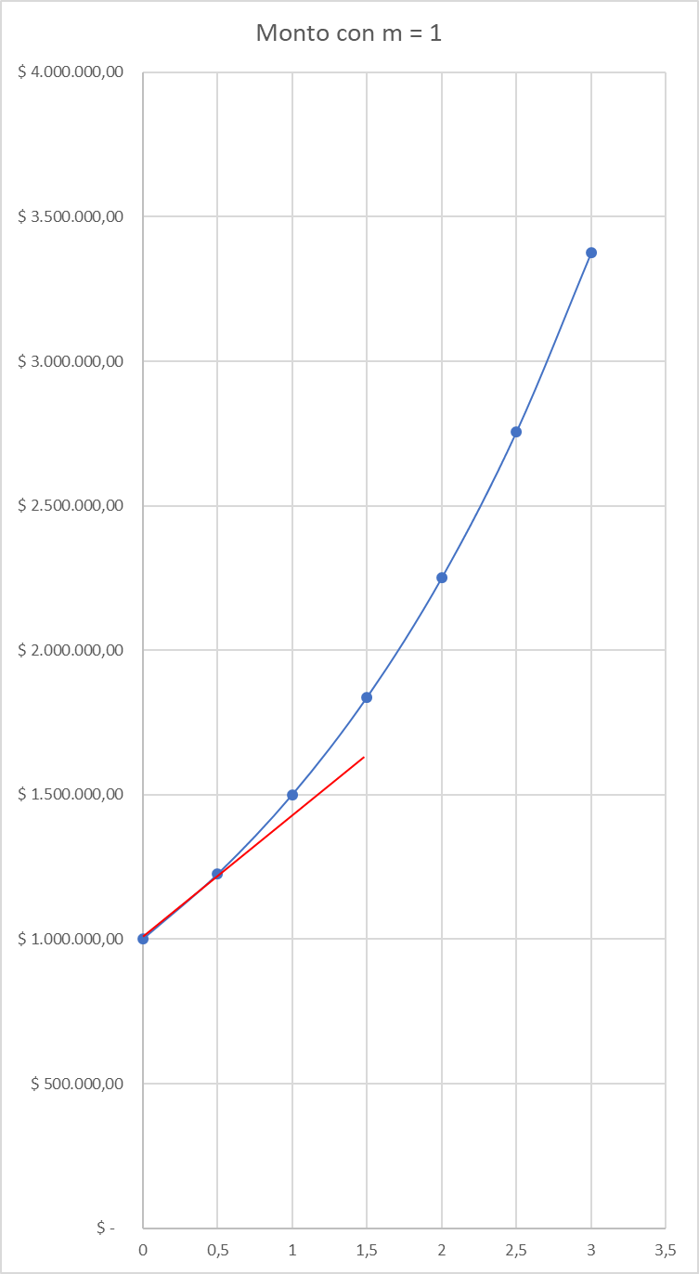
Entonces:

Ejemplo:

$C_{0}$ =
 | $ 1,000,000.00

$$TNA=$$
 | 0.5

Años |  | Monto
N | m = 1 | m = 2 | m = 1/N
0 | $ 1,000,000.00 | $ 1,000,000.00 | $ 1,000,000.00
0.5 | $ 1,224,744.87 | $ 1,250,000.00 | $ 1,250,000.00
1 | $ 1,500,000.00 | $ 1,562,500.00 | $ 1,500,000.00
1.5 | $ 1,837,117.31 | $ 1,953,125.00 | $ 1,750,000.00
2 | $ 2,250,000.00 | $ 2,441,406.25 | $ 2,000,000.00
2.5 | $ 2,755,675.96 | $ 3,051,757.81 | $ 2,250,000.00
3 | $ 3,375,000.00 | $ 3,814,697.27 | $ 2,500,000.00

Años
N | m = 1
0 | $ 1,000,000.00 | $ -
0.5 | $ 1,250,000.00 | $ 250,000.00
1 | $ 1,500,000.00 | $ 500,000.00
1.5 | $ 1,750,000.00 | $ 750,000.00
2 | $ 2,000,000.00 | $ 1,000,000.00
2.5 | $ 2,250,000.00 | $ 1,250,000.00
3 | $ 2,500,000.00 | $ 1,500,000.00

 |  |  |  |  |  |  | Años

Fórmula general del Monto y sus casos particulares

